协议书填写事项
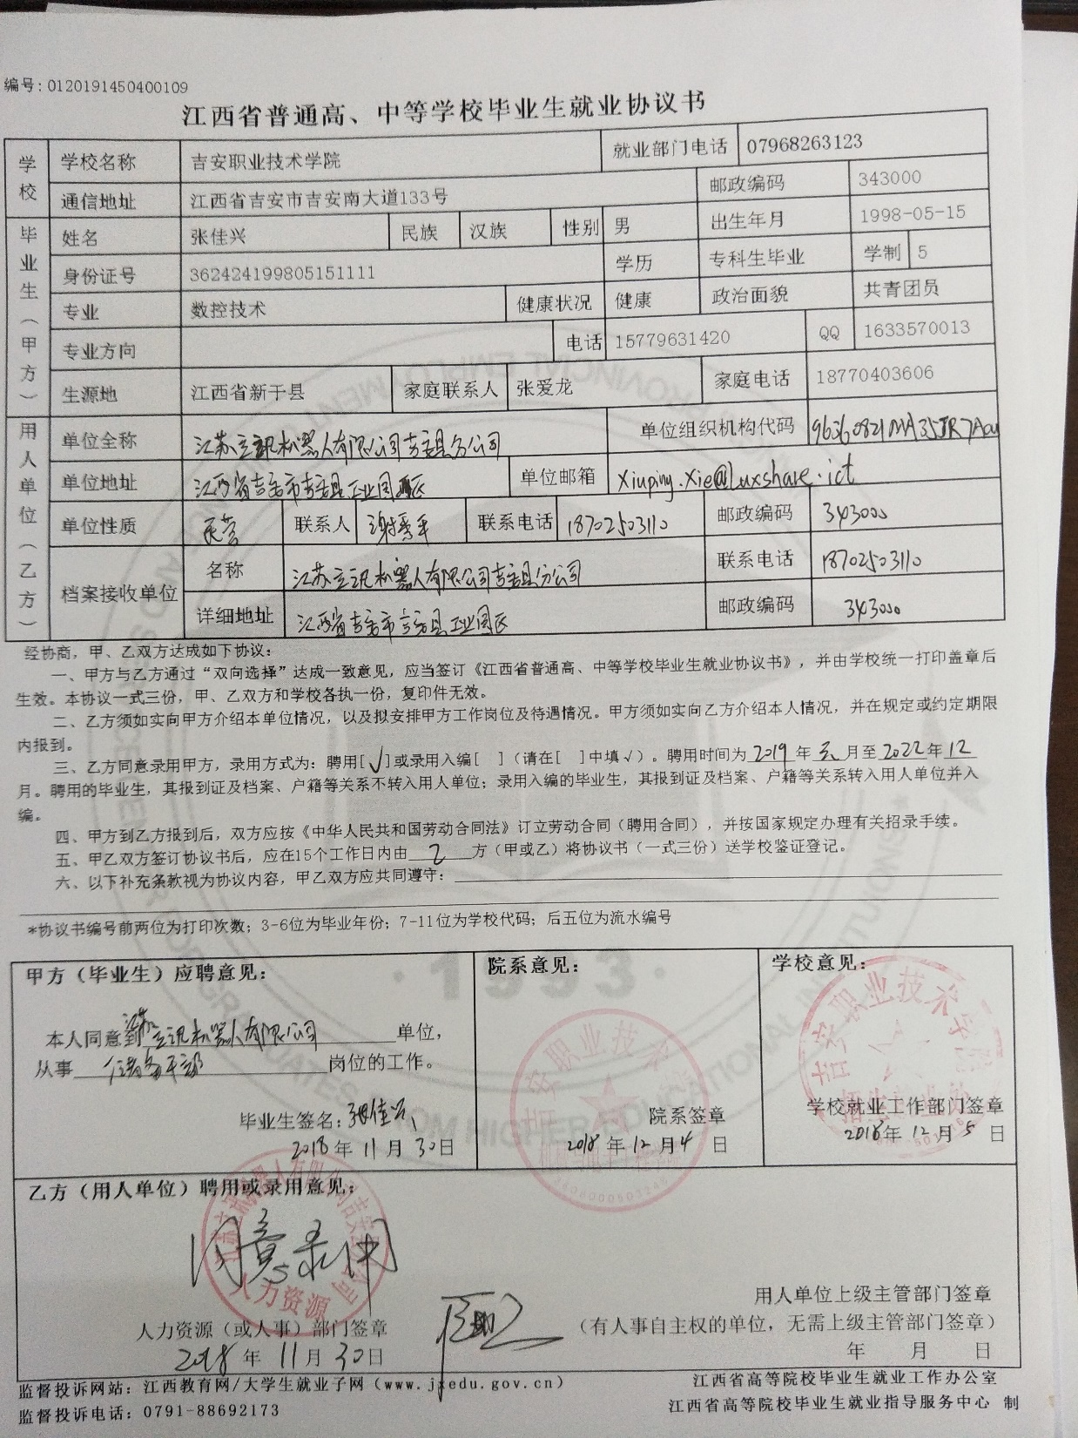
此栏一般情况不填
毕业生就业协议填写注意事项 |  |  |  | 范本：
事项序号 | 类别/栏 | 注意事项内容 | 备注
1 | 学校栏 | 机打内容，毕业生可确认相关信息
2 | 毕业生（甲方） | 原则上除专业方向一空不填，其他内容在机打后有不完全的可补充齐全
3 | 用人单位（乙方） | 必须填写内容： 单位全称、单位组织机构代码（毕业生可咨 询用人单位或天眼--水滴信用网站查询）、单位地址、单位性质（可查看电子版汇总事项工作表中单位性质及代码表）、联系人、联系电话和邮政编码（这里需要强调说明的是，留的联系人和联系电话一定是能证明本人确实在该单位工作，不可乱写，最好与单位相关人员沟通好，学生毕业后省就业办会打电话到该单位进行回访，若是该单位没有此人说明是虚假就业，严重影响我校的就业质量评估，望各位毕业生和院系负责就业工作的老师认真对待）； 档案接收单位一栏一般情况不填，不填的话档案是退回原籍市人才交流中心；除非毕业生有特殊需要（要把档案调到工作所在地），则要与单位沟通清楚确认怎么填。
4 | 协议内容 | 录用方式：一律在聘用处打钩，并写清楚聘用时间（原则上聘用时间需1年以上）； 第五项一律填甲方
5 | 相关意见栏 | 1.甲方意见栏需填写齐全； 2.院系意见栏写同意并盖院系公章； 3.乙方用人单位填写录用意见并盖单位公章

